Blad1



Krutcupen | Resultat | Västra | Cupen | 2021 |  |  |  |  |  |  | Total tabell
Teamnamn | Dals MK 24/4 | Trollhättan 16/5 | Sotenäs 23/5 | Dals MK 6 /6 | Sotenäs 31/7 | Trollhättan22/8 | Sotenäs 5/9 | Linköping 19/9 | Sotenäs 4/10 | LIDKÖPING 25 Okt
Fritidsfordon.se | 204 | 165 | 170 | 227 | 106 | 226 | 300 | 6 |  |  | 1404
RÖR POJKARNA | 190 | 165 | 173 | 228 | 215 | 203 | 31 | 121 |  |  | 1326
TEAM NO 1 | 202 | 86 | 171 | 224 | 148 | 55 | 233 |  |  |  | 1119 | 2238
Tryckluft | 176 | 168 | 189 | 233 | 219 |  |  | 132 |  |  | 1117
Full Fräs Racing | 135 | 171 | 167 | 49 | 60 | 162 | 94 |  |  |  | 838
Magnusson | 189 | 160 |  | 229 |  | 241 |  |  |  |  | 819
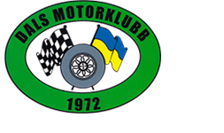
Tangra | 97 | 16 | 122 | 221 | 215 | 67 | 20 | 76 |  |  | 834
Fullt Ös | 199 | 166 | 183 | 30 | 53 | 33 | 91 |  |  |  | 755
Felmil |  |  | 163 |  | 221 |  | 300 |  |  |  | 684
Team Åsberg |  | 152 | 175 | 142 | 214 |  |  |  |  |  | 683
WBP | 57 |  | 135 | 106 | 45 | 133 | 128 |  |  |  | 604
Åsberg 1 |  |  |  | 142 | 181 |  | 274 |  |  |  | 597
Team Tyskfas |  | 144 | 29 | 139 | 151 | 75 |  |  |  |  | 538
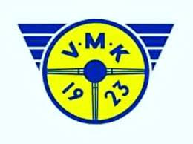
Black beauty |  |  | 79 | 229 | 214 |  |  |  |  |  | 522
Grabbarna Städ |  |  |  |  | 164 |  | 224 |  |  |  | 388
Team 08 | 85 | 130 |  |  |  | 164 |  |  |  |  | 379
Kajsandra Racing |  |  | 131 |  | 154 |  | 70 |  |  |  | 355
Gubb jävlar |  |  |  |  | 130 |  | 218 |  |  |  | 348
Sotenäs MK Ungdomar |  |  | 104 | 71 | 119 | 51 |  |  |  |  | 345
Rosa Pantern | 126 | 68 | 145 |  |  |  |  |  |  |  | 339
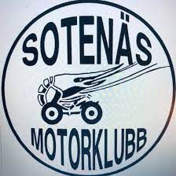
Team 240 |  | 65 | 91 | 63 | 63 | 54 |  |  |  |  | 336
Super 70 |  | 154 |  |  | 142 |  |  |  |  |  | 296
Klostergård racing |  | 118 | 162 |  |  |  |  |  |  |  | 280
Hedekasardex |  |  |  |  |  |  | 264 |  |  |  | 264
Storås | 210 | 21 |  |  |  |  |  |  |  |  | 231
Hallerna Racing | 167 | 62 |  |  |  |  |  |  |  |  | 229
Police department |  | 79 | 146 |  |  |  |  |  |  |  | 225
DAJS | 164 |  | 56 |  |  |  |  |  |  |  | 220
Håll Käften Oliver |  | 78 | 118 |  |  |  |  |  |  |  | 196
Team Johansson | 78 |  | 114 |  |  |  |  |  |  |  | 192
Dalton |  | 74 | 112 |  |  |  |  |  |  |  | 186
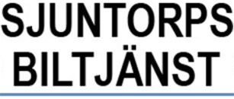
Team 230 | 182 |  |  |  |  |  |  |  |  |  | 182
Team Full gas | 182 |  |  |  |  |  |  |  |  |  | 182
Bella Gästis |  |  | 168 |  |  |  |  |  |  |  | 168
Fartrand | 131 |  | 33 |  |  |  |  |  |  |  | 164
Kickens Ungdomar | 95 | 67 |  |  |  |  |  |  |  |  | 162
görgott |  |  |  |  | 156 |  |  |  |  |  | 156
Nordlunds stubbfräsning |  |  | 154 |  |  |  |  |  |  |  | 154
Bildelslagret |  |  |  |  | 119 |  |  |  |  |  | 119

Gerts änglar |  |  | 112 |  |  |  |  |  |  |  | 112
Stars of Orust | 104 |  |  |  |  |  |  |  |  |  | 104
BB RACE |  |  |  |  |  | 96 |  |  |  |  | 96
Noggri |  |  |  | 93 |  |  |  |  |  |  | 93
Orust | 92 |  |  |  |  |  |  |  |  |  | 92
RAW racing |  | 73 |  |  |  |  |  |  |  |  | 73
Noresson |  |  |  |  |  |  | 73 |  |  |  | 73
Amazon Racing | 28 | 40 |  |  |  |  |  |  |  |  | 68
Lågt Vatten | 66 |  |  |  |  |  |  |  |  |  | 66
SMK Trollhättan ungdom |  | 65 |  |  |  |  |  |  |  |  | 65
Strannarna |  |  | 31 |  |  | 13 |  |  |  |  | 44
Röva Racing |  |  | 32 |  |  |  |  |  |  |  | 32
Greenpower | 12 |  |  |  |  |  |  |  |  |  | 12

